Lengkap
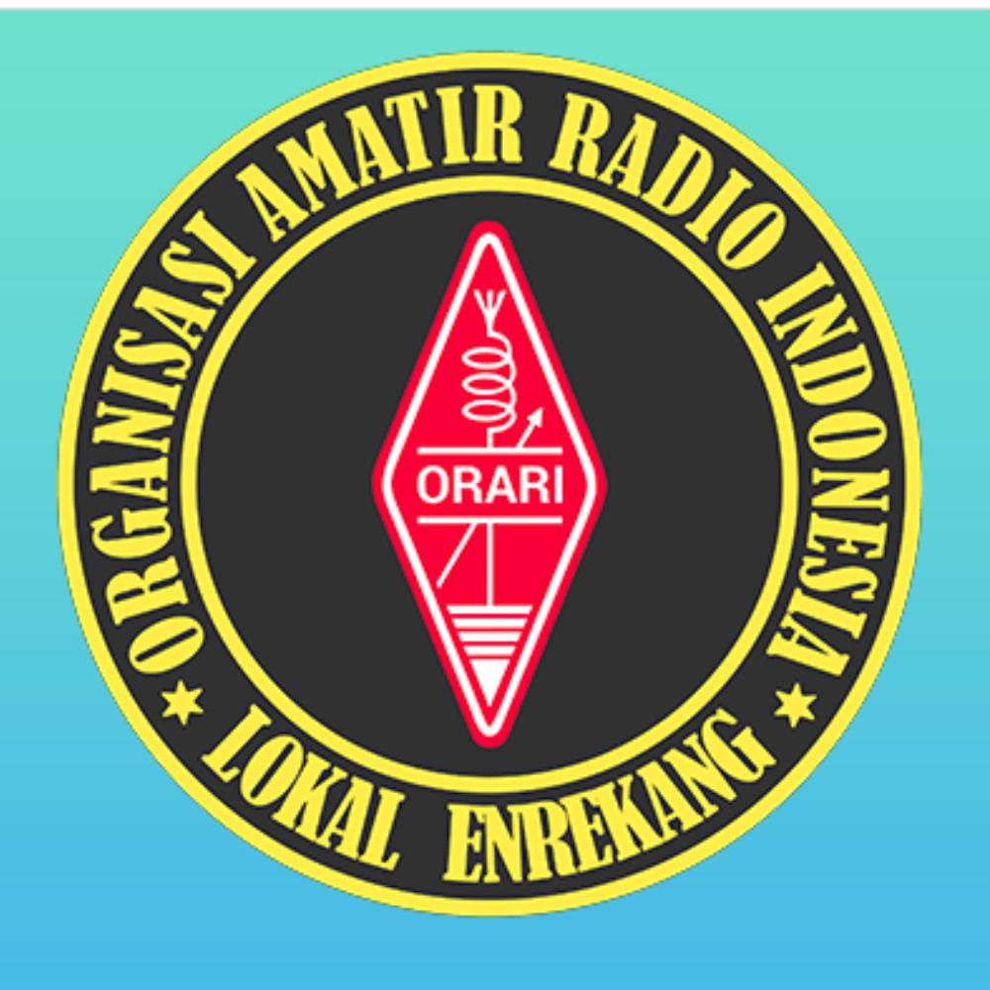 |  | NET RPU ENREKANG
 |  | Freq / Server: 2M Band 145.350 MHz
 |  | Tanggal: 07-07-26
 |  | Logsheeter: YD8BGT
 |  | NCS: YD8BGT
 |  | KEAR: -
NOMOR | CALLSIGN | NAMA | KECAMATAN | PROVINSI | WAKTU-UTC | KET
1 | YB8BV | ANSAR |  | SULAWESI SELATAN | 13:09 UTC
2 | YC8BCQ | HUSAIN |  | SULAWESI SELATAN | 13:10 UTC

